상품제안서
아이리버 3-IN-1 EMS 목 마사지기 IHC-NL010 | 상품코드: F32233

 |  |  |  |  |  |  | 02-412-0044 | www.easy1.co.kr
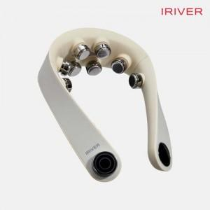

【상세/제작정보】

【인쇄/포장옵션】 | 레이저, 스티커, 컬러필름인쇄 / 포장지포장

【공급단가】 | 수량 | 20~ | 50~ | 100~ | 300~ | 500~
*VAT별도 | 단가 | 54,540원 | 53,630원 | 52,270원 | 51,360원 | 50,000원

【상품 URL】 | http://www.easy1.co.kr/src/goods_detail.php?gdno=32233

